表示
 | 有効積算気温を使用した牧草夏季播種晩限日計算プログラム（ver.2018/2/7) |  |  |  |  |  |  |  | 農研機構北海道農業研究センター 井上 聡
入力
 | ℃・日
必要有効積算気温 | 615 | ←右表より必要有効積算気温を入力する |  |  |  | 試験地 | 牧草種組み合わせ |  | 必要有効
 |  |  |  |  |  | (グループ） | イネ科 | マメ科 | 積算気温
対象地点 | 八雲 | 気象データ入力用タブ |  |  |  | 北農研 | オーチャードグラス | アルファルファ | 615
データ | 平均気温(℃) | に貼り込んだ地点とデータ |  |  |  | （グループB：□） | オーチャードグラス | アカクローバ | 516
 |  |  |  |  |  |  | チモシー | アルファルファ | 480
出力 |  |  |  |  |  |  | チモシー | アカクローバ | 354
年 | 晩限日 | ％確率日 | 遅い順 |  |  | 北見農試 | チモシー | アルファルファ | 564
1994 | 2014-08-31 |  | 2014-09-03 |  |  | （グループC：○） | チモシー | アカクローバ | 531
1995 | 2014-08-27 | 10% | 2014-09-03 |  |  | 根釧農試 | チモシー | アカクローバ | 629
1996 | 2014-08-25 |  | 2014-08-31 |  |  | （グループD：◆）
1997 | 2014-08-22 | 20% | 2014-08-30
1998 | 2014-09-03 |  | 2014-08-29 |  | 有効積算気温は、播種翌日から播種当年10月31日までの有効積算気温を表す（基準温度＝5℃）。
1999 | 2014-08-30 | 30% | 2014-08-29 |  | 有効積算気温を確保する日は、1994〜2013年の各年の有効積算気温を満たす日の90％確率日
2000 | 2014-08-29 |  | 2014-08-29 |  | 目標収量はチモシー混播630kg/10a（根釧は540kg/10a）、オーチャードグラス混播480kg/10a
2001 | 2014-08-25 | 40% | 2014-08-29
必要有効積算気温の適用地域として、□を道央（北農研）の適用地、
○を網走内陸（北見農試）の適用地、◆根釧（根釧農試）の適用地
として、下図を作成した（試験地は☆）。
希望する地点の適用地域区分の選定にあたっては、最近傍地点のみ
ではなく、複数の周辺地点を参照して、総合的に判断して下さい。
2002 | 2014-08-26 |  | 2014-08-28
2003 | 2014-08-24 | 50% | 2014-08-28
2004 | 2014-08-27 |  | 2014-08-28
2005 | 2014-08-29 | 60% | 2014-08-27
2006 | 2014-08-27 |  | 2014-08-27
2007 | 2014-08-28 | 70% | 2014-08-27
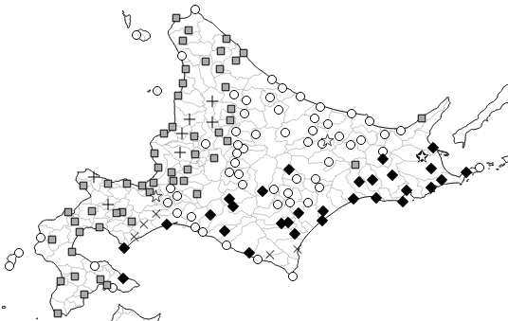
2008 | 2014-08-28 |  | 2014-08-26
2009 | 2014-08-22 | 80% | 2014-08-25
2010 | 2014-08-29 |  | 2014-08-25
2011 | 2014-08-28 | 90% | 2014-08-24 | →晩限日
2012 | 2014-09-03 |  | 2014-08-22
2013 | 2014-08-29 | 100% | 2014-08-22

農林水産省
「農林水産分野における気候変動対応のための研究開発」研究成果
90%とは、過去20年間*において18年は有効積算気温が
確保できる（目標収量が確保できる）と推定される日である。
*本成績では1994年から2013年までの期間を想定している。

